Накладная-№3
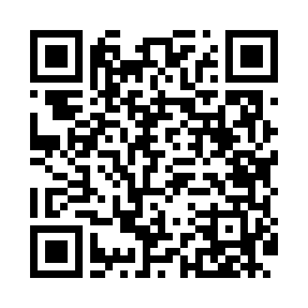
Номер товарно-транспортной накладной: |  |  | Торговый представитель: Kamol aka
Поставщик: Toshkent falcon fly 2 |  |  | Телефон торгового представителя: +998979626299
Дата отгрузки: 05.11.2025 |  |  | Контрагент: Dona zakass
Дата консигнации: |  |  | Адрес:
Доставщик: |  |  | Телефон:
Телефон доставщика:
Время заказа: 05.11.2025 17:33:51
№ | Штрих-код | Название товаров (работ,услуг) | Количество | Количество в кейсе | Цена | Сумма
 |  |  | 235 |  |  | 425.7
1 | 6920250467597 | Пластмасса коса DB-67-132 | 40 | 40 шт. | 1.50 | 60
2 | 6920245110187 | Пластмас салатница L5007 DB-67-53 | 40 | 40 шт. | 1.30 | 52
3 | 6920250467573 | Пластмассовая чашка с тарелкой 5504 DB-67-130 /DB-67-131 | 40 | 40 шт. | 3.90 | 156
4 | 6920250567846 | Пластмассовая ложка A002 DB-67-84 | 40 | 40 шт. | 0.40 | 16
5 | 6920250671109 | Пластмасса қошиқ A127 20 см DB-67-110 | 40 | 40 шт. | 0.50 | 20
6 | 2010159033628 | Металический Бак 40cm 30L (4,2 mm) DB-6-34 | 2 | 2 шт. | 20 | 40
7 | 6868681018295 | Совок для сыпучих продуктов корма ADS6599C-10 DB-5-225 | 2 | 2 шт. | 0.90 | 1.80
8 | 6937713905305 | Металлическая Половник 25 DB-3-20 | 1 | 1 шт. | 8.30 | 8.30
9 | 6931831796869 | Толкушка для картофеля пресс для овощей, мялк а DB-5-34 | 1 | 1 шт. | 1.80 | 1.80
10 | 6972544860041 | Силикон Лопатка Shengya P4214 SV-67-29 | 1 | 1 шт. | 0.80 | 0.80
11 | 6920240502178 | Венчик для взбивания ручной CEX 210-12 DB-5-2 18 | 1 | 1 шт. | 0.40 | 0.40
12 | 6941797501414 | Пичок TKH830 30 см DB-16-56 | 1 | 1 шт. | 5.70 | 5.70
13 | 6906808162053 | Пичоқ CHENGHUJI YWO03-8 DB-16-5 | 1 | 1 шт. | 3.70 | 3.70
14 | 6906808162046 | Кухонный нож chenghuji ywo03-7 DB-16-4 | 2 | 2 шт. | 3.60 | 7.20
15 | 4893335003459 | Магнитный держатель для кухонных ножей 4.7*33 cm DB-5-11 | 3 | 3 шт. | 1 | 3
16 | 6906808162077 | Кухонный нож chenglifang sl-5 DB-16-7 | 2 | 2 шт. | 3.80 | 7.60
17 | 6981045350029 | Открывашка DB-5-65 | 2 | 2 шт. | 0.30 | 0.60
18 | 6920241167482 | Пластмас ликоп 7096 25x16 cм DB-67-48 | 10 | 10 шт. | 2.70 | 27
19 | 6934179000681 | Миска 38 см DB-6-101 | 2 | 2 шт. | 3.50 | 7
20 | 6937202506020 | Разделочная доска пластмассовая AA43A-M GB-29 -2 | 4 | 4 шт. | 1.70 | 6.80
Итого: 425.7$|->UZS: 5,321,250.00

